E4
Flexibilidad laboral por razones personales y familiares
 |  |  |  |  | Preguntas del cuestionario
 |  |  |  |  | % de personas que trabajan y que afirman que compaginar el trabajo con alguna de las siguientes tareas les supone ninguno o poco esfuerzo (pregunta 75):
Referencia temporal EIGE | 2010 | 2012 | 2015 | 2017
Referencia temporal de la fuente de datos | 2016 | 2016 | 2016 | 2016
Población ocupada que no refiere dificultades para compaginar el trabajo y la familia. Mujeres | 74,525 | 74,525 | 74,525 | 74,525
Población ocupada que no refiere dificultades para compaginar el trabajo y la familia. Hombres | 121,986 | 121,986 | 121,986 | 121,986 | • “¿Qué nivel de esfuerzo le supone compaginar el trabajo con las tareas del hogar?
Población ocupada que no refiere dificultades para compaginar el trabajo y la familia. Total | 196,511 | 196,511 | 196,511 | 196,511 | • “¿Qué nivel de esfuerzo le supone compaginar el trabajo con el cuidado de menores de 15 años?”
% Mujeres | 60.5 | 60.5 | 60.5 | 60.5 | • “¿Qué nivel de esfuerzo le supone compaginar el trabajo con el cuidado de personas dependientes que residen o no en el hogar?”
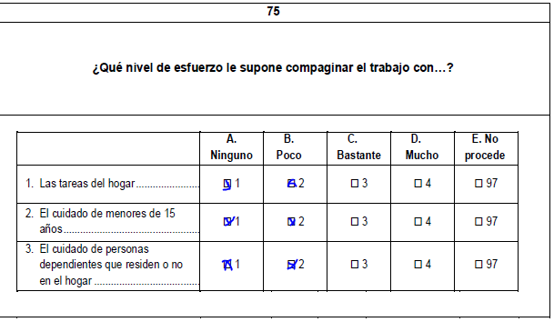
% Hombres | 77.9 | 77.9 | 77.9 | 77.9
% Total | 70.3 | 70.3 | 70.3 | 70.3
Fuente: Encuesta Social y de Condiciones de Vida 2016. Nastat

Cálculo del indicador E4 | 2010 | 2012 | 2015 | 2017
Referencia fija | 52.6 | 52.6 | 52.6 | 52.6
Mujeres | 60.5 | 60.5 | 60.5 | 60.5
Hombres | 77.9 | 77.9 | 77.9 | 77.9
Ambos sexos* | 34.2 | 34.2 | 34.2 | 34.2
Brecha de Género ajustada | 0.87 | 0.87 | 0.87 | 0.87
Factor de Corrección (FC) | 0.81 | 0.81 | 0.81 | 0.81
Medida de Igualdad de Género | 70.8 | 70.8 | 70.8 | 70.8
(*) Se aplica Factor de Corrección de España (2015). Véase apartado metodológico

C2
,
 | Participación en la educación formal e informal |  |  |  |  | PREGUNTAS DEL CUESTIONARIO (Encuesta de Población Activa)
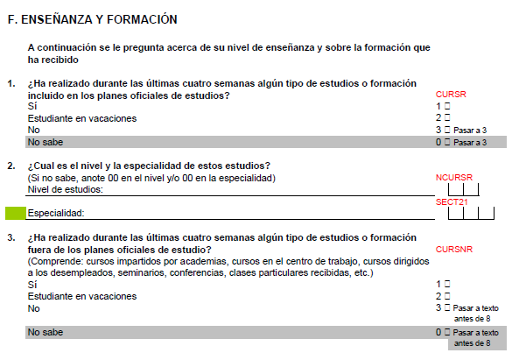

 | Referencia temporal EIGE | 2010 | 2012 | 2015 | 2017
 | Referencia temporal de la fuente de datos | 2010 | 2012 | 2015 | 2017
 | Nº de personas que cursa estudios. Mujeres | 49,352 | 48,128 | 45,144 | 44,287
 | Nº de personas que cursa estudios. Hombres | 41,085 | 43,201 | 40,410 | 37,838
 | Nº de personas que cursa estudios. Ambos sexos | 90,443 | 91,329 | 85,553 | 82,125
 | % Mujeres | 18.8 | 18.2 | 17.1 | 16.6
 | % Hombres | 15.7 | 16.6 | 15.7 | 14.6
 | % Total | 17.3 | 17.4 | 16.4 | 15.6
 | Fuente: Encuesta de Población Activa (promedios anuales).
 | Elaboración propia a partir de los microdatos cedidos por el Instituto Nacional de Estadística

 | Cálculo del indicador C2 | 2010 | 2012 | 2015 | 2017
 | Referencia fija | 39.0 | 39.0 | 39.0 | 39.0
 | Mujeres | 18.8 | 18.2 | 17.1 | 16.6
 | Hombres | 15.7 | 16.6 | 15.7 | 14.6
 | Ambos sexos | 17.3 | 17.4 | 16.4 | 15.6 | CÁLCULO DEL Nº DE PERSONAS QUE CURSA ESTUDIOS
 | Brecha de Género ajustada | 0.91 | 0.95 | 0.96 | 0.94 | Numerador: Población de 16 o más años, que ha señalado F1 = (1 ó 2 ) o F3 = (1 ó 2)
 | Factor de Corrección (FC) | 0.67 | 0.67 | 0.65 | 0.63 | Denominador: Población de 16 o más años
 | Medida de Igualdad de Género | 61.0 | 64.0 | 62.4 | 59.7

T2
Participación en tareas de cocina y otras tareas del hogar |  |  |  |  | Preguntas del cuestionario

 |  |  |  |  | % de personas de 18 años o más que responden “siempre que se realizan” a alguna de las siguientes variantes de la P72 En su casa, ¿con qué frecuencia realiza usted las siguientes tareas?:
Referencia temporal de IIG | 2010 | 2012 | 2015 | 2017
Referencia temporal de la fuente de datos | 2016 | 2016 | 2016 | 2016
Población de 18 o más años que siempre realiza las tareas del hogar. Mujeres | 192,391 | 192,391 | 192,391 | 192,391 | • Compra (alimentos y productos para el hogar)
Población de 18 o más años que siempre realiza las tareas del hogar. Hombres | 110,975 | 110,975 | 110,975 | 110,975 | • Preparación de comidas
Población de 18 o más años que siempre realiza las tareas del hogar. Ambos sexos | 303,367 | 303,367 | 303,367 | 303,367 | • Recoger la mesa
% Mujeres | 69.3 | 69.3 | 69.3 | 69.3 | • Fregar los platos
% Hombres | 42.6 | 42.6 | 42.6 | 42.6 | • Preparar la ropa (lavar, planchar …)
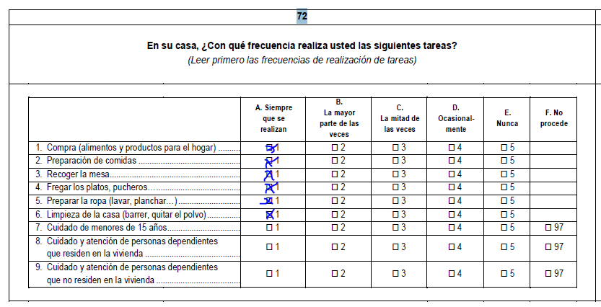
% Ambos sexos | 56.4 | 56.4 | 56.4 | 56.4
Fuente: Encuesta Social y de Condiciones de vida 2016. (Nastat).

Cálculo del indicador T2 | 2010 | 2012 | 2015 | 2017
Mujeres | 69.3 | 69.3 | 69.3 | 69.3
Hombres | 42.6 | 42.6 | 42.6 | 42.6
Ambos sexos | 56.4 | 56.4 | 56.4 | 56.4
Brecha de Género ajustada | 0.76 | 0.76 | 0.76 | 0.76
Medida de Igualdad de Género | 76.4 | 76.4 | 76.4 | 76.4

T1
Participación en el cuidado de menores, mayores o personas discapacitadas |  |  |  |  | Preguntas del cuestionario
 |  |  |  |  | % de personas de 18 años o más que responden “siempre que se realizan” a alguno de los siguientes items de la P72: En su casa, ¿con qué frecuencia realiza usted las siguientes tareas?

Referencia temporal de IIG | 2010 | 2012 | 2015 | 2017
Referencia temporal de la fuente de datos | 2016 | 2016 | 2016 | 2016 | • Cuidado de menores de 15 años
Población de 18 o más años que siempre se ocupa de cuidar a menores y dependientes de su hogar. Mujeres | 43,484 | 43,484 | 43,484 | 43,484 | • Cuidado y atención de personas dependientes que residen en la vivienda
Población de 18 o más años que siempre se ocupa de cuidar a menores y dependientes de su hogar. Hombres | 22,347 | 22,347 | 22,347 | 22,347 | • Cuidado y atención de personas dependientes que no residen en la vivienda
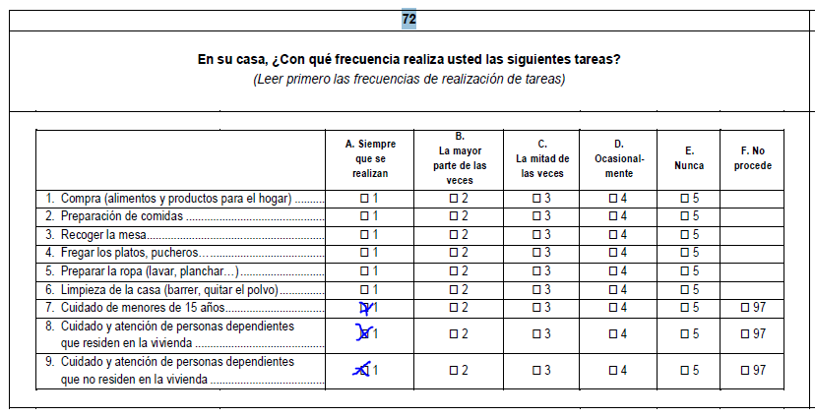
Población de 18 o más años que siempre se ocupa de cuidar a menores y dependientes de su hogar. Ambos sexos | 65,831 | 65,831 | 65,831 | 65,831
% Mujeres | 15.7 | 15.7 | 15.7 | 15.7
% Hombres | 8.6 | 8.6 | 8.6 | 8.6
% Ambos sexos | 12.2 | 12.2 | 12.2 | 12.2
Fuente: Encuesta Social y de Condiciones de vida 2016 (Nastat).

Cálculo del indicador T1 | 2010 | 2012 | 2015 | 2017
Mujeres | 15.7 | 15.7 | 15.7 | 15.7
Hombres | 8.6 | 8.6 | 8.6 | 8.6
Ambos sexos | 12.2 | 12.2 | 12.2 | 12.2
Brecha de Género ajustada | 0.71 | 0.71 | 0.71 | 0.71
Medida de Igualdad de Género | 71.1 | 71.1 | 71.1 | 71.1

T3
Participación en actividades deportivas, culturales y de ocio |  |  |  |  | Preguntas del cuestionario 2016

 |  |  |  |  | % de personas ocupadas (P17= trabajando) de 15 años o más (calculados a partir de valores elevados) que cumplen al menos una de las siguientes dos condiciones.
Referencia temporal de IIG | 2010 | 2012 | 2015 | 2017 | Condición A) Responden “habitualmente” o “fines de semana” a alguna de las siguientes variantes de la P66:
Referencia temporal de la fuente de datos | 2012 | 2012 | 2016 | 2016 | • “Ir al cine, teatro, conciertos, espectáculos, deportes, etc.”
Población ocupada que acude con frecuencia a actividades deportivas, culturas o de ocio. Mujeres | 104,212 | 104,212 | 104,212 | 104,212 | • “Ir al monte, campo”
Población ocupada que acude con frecuencia a actividades deportivas, culturas o de ocio. Hombres | 130,144 | 130,144 | 130,144 | 130,144 | • “Andar, pasear (no a paso ligero)”
Población ocupada que acude con frecuencia a actividades deportivas, culturas o de ocio. Ambos sexos | 234,356 | 234,356 | 234,356 | 234,356 | Condición B) Seleccionan alguna de las dos siguientes categorías de respuesta en la P62: ¿Cuál de estas posibilidades describe mejor la frecuencia con la que realiza alguna actividad física?:
% Mujeres | 83.3 | 83.3 | 84.9 | 84.9 | • “Hago actividad física varias veces al mes”
% Hombres | 83.9 | 83.9 | 86.1 | 86.1 | • “Hago entrenamiento físico varias veces a la semana”
% Ambos sexos* | 42.6 | 42.6 | 42.6 | 42.6
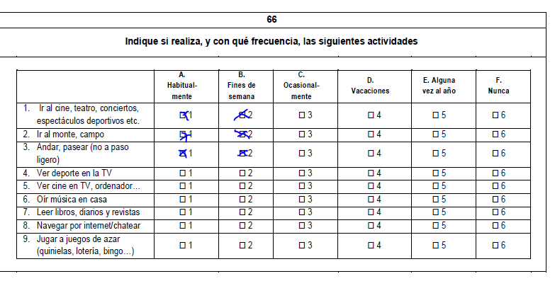
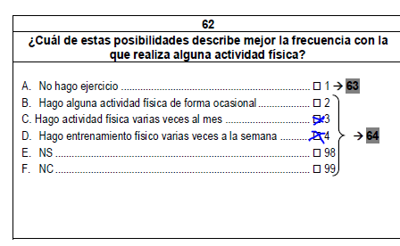
Fuente: Encuesta de Condiciones de Vida 2012 y Encuesta Social y de Condiciones de Vida 2016. Nastat.
* Se aplica un factor de corrección, dato de España del año 2015. Véase metodología

Cálculo del indicador T3 | 2010 | 2012 | 2015 | 2017
Referencia fija | 57.2 | 57.2 | 57.2 | 57.2
Mujeres | 83.3 | 83.3 | 84.9 | 84.9
Hombres | 83.9 | 83.9 | 86.1 | 86.1
Ambos sexos | 42.6 | 42.6 | 42.6 | 42.6
Brecha de Género ajustada | 1.00 | 1.00 | 0.99 | 0.99
Factor de Corrección (FC) | 0.86 | 0.86 | 0.86 | 0.86
Medida de Igualdad de Género | 86.1 | 86.1 | 85.8 | 85.8

 |  |  |  |  | Preguntas del cuestionario 2012

 |  |  |  |  | % de personas ocupadas (P6=con trabajo) de 15 años o más que responden “habitualmente” o “fines de semana” en al menos a una de las siguientes actividades indicadas de la P96: Indique si realiza, y con qué frecuencia, las siguientes actividades:

 |  |  |  |  | • “Ir a ver espectáculos deportivos”
 |  |  |  |  | • “Hacer deporte”
 |  |  |  |  | • “Ir al cine”
 |  |  |  |  | • “Ir al monte”
 |  |  |  |  | • “Ir al teatro, conciertos, etc.”

T4
Participación en actividades de voluntariado y benéficas

 |  |  |  |  | % personas ocupadas (P6=con trabajo) de 15 años o más que responden afirmativamente en al menos una de las siguientes variantes a la P101 sobre participación en diferentes tipos de asociaciones.
Referencia temporal de IIG | 2010 | 2012 | 2015 | 2017
Referencia temporal de la fuente de datos | 2012 | 2012 | 2012 | 2012
Población ocupada que participa en asociaciones de voluntariado o benéficas. Mujeres | 40,064 | 40,064 | 40,064 | 40,064 | • Asociaciones juveniles
Población ocupada que participa en asociaciones de voluntariado o benéficas. Hombres | 43,420 | 43,420 | 43,420 | 43,420 | • Confesiones religiosas
Población ocupada que participa en asociaciones de voluntariado o benéficas. Ambos sexos | 83,484 | 83,484 | 83,484 | 83,484 | • Organizaciones de cooperación para el desarrollo
Mujeres | 31.5 | 31.5 | 31.5 | 31.5 | • Asociaciones de asistencia social, ayuda al anciano o primeros auxilios
Hombres | 29.3 | 29.3 | 29.3 | 29.3 | • Organizaciones medioambientales
Ambos sexos* | 6.7 | 6.7 | 6.7 | 6.7 | • Organizaciones por derechos humanos, de justicia, derechos civiles
Fuente: Encuesta de Condiciones de Vida 2012. Nastat. |  |  |  |  | • Asociaciones ciudadanos/vecinos
* Se aplica un factor de corrección, dato de España del año 2015. Véase metodología |  |  |  |  | • Asociaciones arte, folklore o recreativas
 |  |  |  |  | • Organizaciones de educación
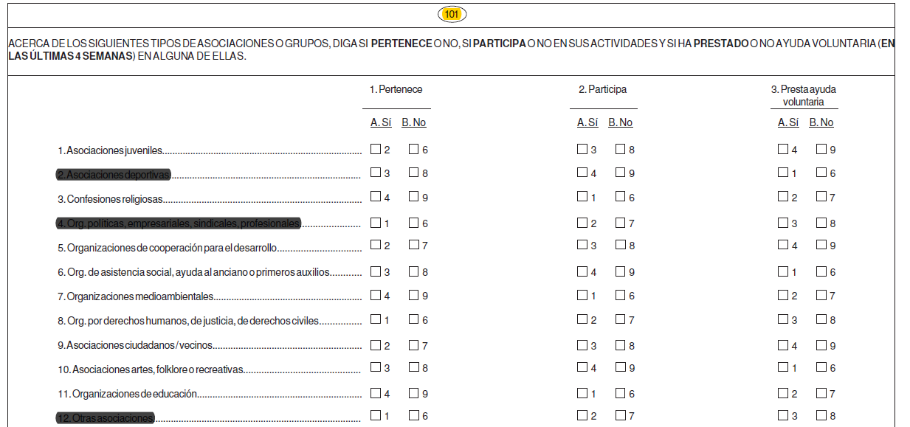
Cálculo del indicador T4 | 2010 | 2012 | 2015 | 2017
Referencia fija | 35.5 | 35.5 | 35.5 | 35.5
Mujeres | 31.5 | 31.5 | 31.5 | 31.5
Hombres | 29.3 | 29.3 | 29.3 | 29.3
Ambos sexos | 6.7 | 6.7 | 6.7 | 6.7
Brecha de Género ajustada | 0.96 | 0.96 | 0.96 | 0.96
Factor de Corrección (FC) | 0.43 | 0.43 | 0.43 | 0.43
Medida de Igualdad de Género | 42.4 | 42.4 | 42.4 | 42.4

S1
,
 | Autopercepción de la salud como buena o muy buena |  |  |  |  | PREGUNTAS DEL CUESTIONARIO

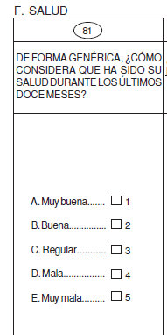
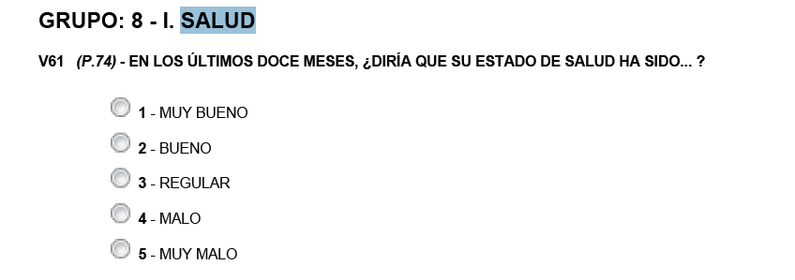
 |  |  |  |  |  | ECV2012 | ESyCV2017
 | Referencia temporal EIGE | 2010 | 2012 | 2015 | 2017
 | Referencia temporal de la fuente de datos | 2012 | 2012 | 2017 | 2017
 | Personas que consideran su salud en los últimos 12 meses "Muy buena" o "Buena". Mujeres | 186,542 | 186,542 | 180,079 | 180,079
 | Personas que consideran su salud en los últimos 12 meses "Muy buena" o "Buena". Hombres | 199,133 | 199,133 | 183,078 | 183,078
 | Personas que consideran su salud en los últimos 12 meses "Muy buena" o "Buena". Ambos sexos | 385,675 | 385,675 | 363,157 | 363,157
 | % Mujeres | 69.8 | 69.8 | 66.3 | 66.3
 | % Hombres | 75.5 | 75.5 | 69.1 | 69.1
 | % Total | 72.6 | 72.6 | 67.7 | 67.7
 | Fuente: Encuesta de Condiciones de Vida 2012 y Encuesta Social y de Condiciones de Vida 2017. Nastat

 | Cálculo del indicador S1 | 2010 | 2012 | 2015 | 2017
 | Referencia fija | 82.8 | 82.8 | 82.8 | 82.8
 | Mujeres | 69.8 | 69.8 | 66.3 | 66.3
 | Hombres | 75.5 | 75.5 | 69.1 | 69.1
 | Ambos sexos | 72.6 | 72.6 | 67.7 | 67.7
 | Brecha de Género ajustada | 0.96 | 0.96 | 0.98 | 0.98
 | Factor de Corrección (FC) | 0.94 | 0.94 | 0.90 | 0.90
 | Medida de Igualdad de Género | 90.1 | 90.1 | 88.7 | 88.7 | CÁLCULO DEL Nº DE PERSONAS QUE PERCIBE SU SALUD COMO 'BUENA' O 'MUY BUENA'
 |  |  |  |  |  | Numerador: Población de 16 o más años, que ha señalado "Muy buena" o "Buena"
 |  |  |  |  |  | Denominador: Población de 16 o más años

S3
,
 | Esperanza de vida 'con buena salud' al nacimiento |  |  |  |  | PREGUNTAS DE LOS CUESTIONARIOS PARA EL CÁLCULO DE LAS TASAS DE PREVALENCIA

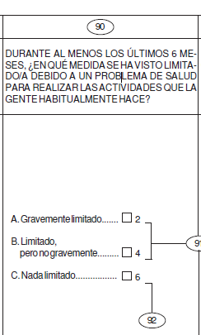
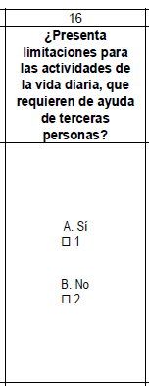
 |  |  |  |  |  | ECV2012 | ESyCV2016 y ESyCV2017 | ESyCV2018
 | Referencia temporal EIGE | 2010 | 2012 | 2015 | 2017
 | Referencia 'Tasas de prevalencia' | 2012 | 2012 | 2017 | 2017
 | Referencia 'Tablas de supervivencia' | 2010 | 2012 | 2015 | 2017
 | Esperanza de vida al nacimiento 'con buena salud'. Mujeres | 69.3 | 69.4 | 82.3 | 78.3
 | Esperanza de vida al nacimiento 'con buena salud'. Hombres | 68.3 | 68.5 | 77.1 | 75.3
 | Fuentes
 | Para las Tasas de prevalencia: Encuesta de Condiciones de Vida 2012 y Encuesta Social y de Condiciones de Vida 2017.
 | Para las tablas de supervivencia: Nastat

 | Cálculo del indicador S3 | 2010 | 2012 | 2015 | 2017
 | Referencia fija | 73.9 | 73.9 | 73.9 | 73.9
 | Mujeres | 69.3 | 69.4 | 82.3 | 78.3
 | Hombres | 68.3 | 68.5 | 77.1 | 75.3
 | Ambos sexos* | 68.8 | 68.9 | 79.7 | 76.8
 | Brecha de Género ajustada | 0.99 | 0.99 | 0.97 | 0.98
 | Factor de Corrección (FC) | 0.96 | 0.97 | 1.00 | 1.00
 | Medida de Igualdad de Género | 95.8 | 96.0 | 96.8 | 98.0
 | (**) Se emplea el promedio en lugar del valor para "ambos sexos", según Metodología EIGE (Página 13, Gender Equality Index 2017. Methodological report)

S4
,
 | Población que no fuma ni bebe en exceso |  |  |  |  | PREGUNTAS DEL CUESTIONARIO | PREGUNTAS DEL CUESTIONARIO

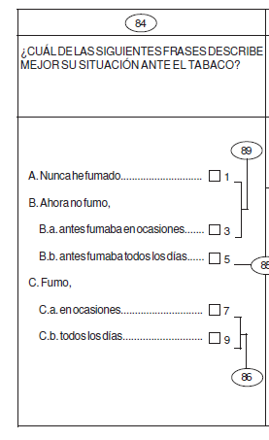
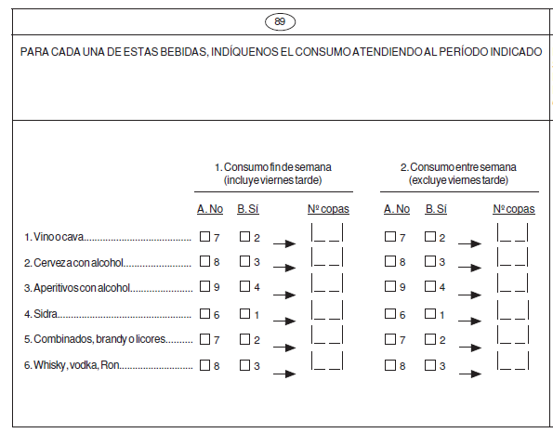
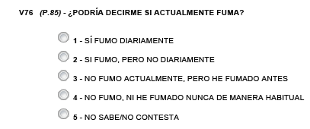
 |  |  |  |  |  | ECV2012 | ESyCV2017
 | Referencia temporal EIGE | 2010 | 2012 | 2015 | 2017
 | Referencia temporal de la fuente de datos | 2012 | 2012 | 2017 | 2017
 | % de personas que no fuman ni beben en exceso*. Mujeres | 177,260 | 177,260 | 187,122 | 187,122
 | % de personas que no fuman ni beben en exceso*. Hombres | 128,856 | 128,856 | 108,115 | 108,115
 | % de personas que no fuman ni beben en exceso*. Ambos sexos | 306,116 | 306,116 | 295,237 | 295,237
 | % Mujeres | 66.3 | 66.3 | 68.9 | 68.9
 | % Hombres | 48.8 | 48.8 | 40.8 | 40.8
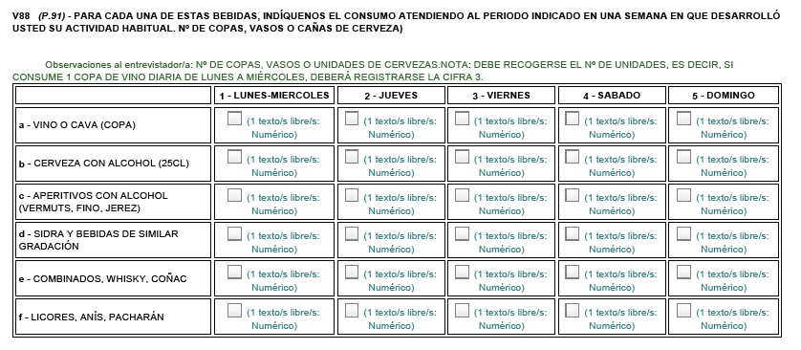
 | % Ambos sexos | 57.6 | 57.6 | 55.0 | 55.0
 | Fuente: Encuesta de Condiciones de Vida 2012 y Encuesta Social y de Condiciones de Vida 2017. Nastat
 | (*) Se considera que beben exceso los hombres que registran consumos algún día de la semana equivalentes a 6 unidades de bebida estándar y 5 unidades en el caso de las mujeres.

 | Cálculo del indicador S4 | 2010 | 2012 | 2015 | 2017
 | Referencia fija | 74.3 | 74.3 | 74.3 | 74.3
 | Mujeres | 66.3 | 66.3 | 68.9 | 68.9
 | Hombres | 48.8 | 48.8 | 40.8 | 40.8
 | Ambos sexos | 57.6 | 57.6 | 55.0 | 55.0
 | Brecha de Género ajustada | 0.85 | 0.85 | 0.74 | 0.74
 | Factor de Corrección (FC) | 0.88 | 0.88 | 0.86 | 0.86
 | Medida de Igualdad de Género | 74.9 | 74.9 | 64.4 | 64.4

S5
,
 | Población que hace ejercicio o consume frutas y verduras |  |  |  |  | PREGUNTAS DEL CUESTIONARIO

 |  |  |  |  |  | ESyCV2017
 | Referencia temporal EIGE | 2010 | 2012 | 2015 | 2017
 | Referencia temporal de la fuente de datos | 2017 | 2017 | 2017 | 2017
 | % de personas que consumen fruta o verdura a diario o hacen más de 2h30' de deporte/semana. Mujeres | 135,369 | 135,369 | 135,369 | 135,369
 | % de personas que consumen fruta o verdura a diario o hacen más de 2h30' de deporte/semana. Hombres | 120,107 | 120,107 | 120,107 | 120,107
 | % de personas que consumen fruta o verdura a diario o hacen más de 2h30' de deporte/semana. Ambos sexos | 255,477 | 255,477 | 255,477 | 255,477
 | % Mujeres | 49.8 | 49.8 | 49.8 | 49.8
 | % Hombres | 45.3 | 45.3 | 45.3 | 45.3
 | % Ambos sexos | 47.6 | 47.6 | 47.6 | 47.6
 | Fuente: Encuesta Social y de Condiciones de Vida 2017. Nastat

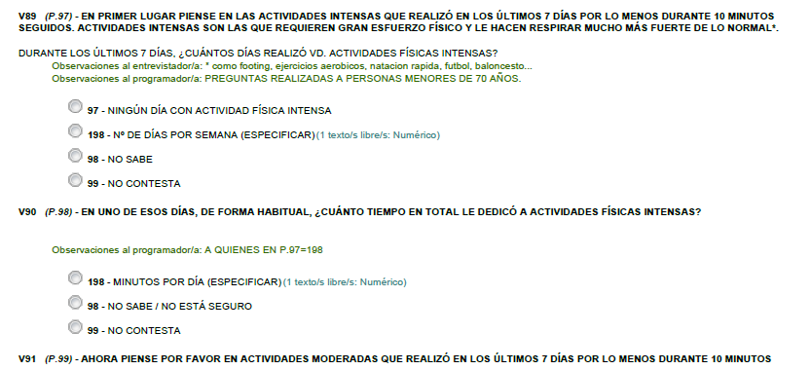
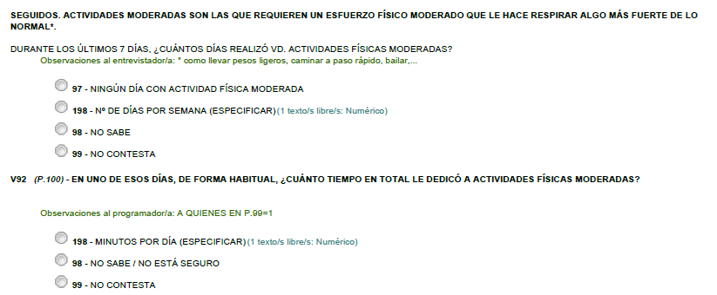

 | Cálculo del indicador S5 | 2010 | 2012 | 2015 | 2017
 | Referencia fija | 63.6 | 63.6 | 63.6 | 63.6
 | Mujeres | 49.8 | 49.8 | 49.8 | 49.8
 | Hombres | 45.3 | 45.3 | 45.3 | 45.3
 | Ambos sexos | 47.6 | 47.6 | 47.6 | 47.6
 | Brecha de Género ajustada | 0.95 | 0.95 | 0.95 | 0.95
 | Factor de Corrección (FC) | 0.87 | 0.87 | 0.87 | 0.87
 | Medida de Igualdad de Género | 82.6 | 82.6 | 82.6 | 82.6

